leer
Calcul du temps
Itinéraire: |  |  |  |  |  |  |  |  |  |  |  | Facteur de vitesse (kme/h):
Date: |  | Valeurs intermédiaires |  |  |  | Sommes totales
Réalisé par: |  | Dénivelé par 100 m * | Distance horizontale | Kilomètre-effort ** | Temps | Distance | Kilomètre-effort | Pente/déclivité | Temps planifié | Temps effectif | Pauses/Trajets motorisés | Remarques * Noter les dénivelés directement en hm (1 hm = 100 m) ** kilomètre-effort: distance (en km) + pente (en hm)
Cartes nationales:

Lieux, lieux-dits, coordonnées | Altitude | hm | km | kme | h:mm | km | kme | % | hh:mm | hh:mm | h:mm
 |  | 0 | 0 | 0 | 0:00:00 | 0 | 0 | 0 | 9:00:00
 |  | 0.00 |  | 0.0 | 0:00:00 | 0.0 | 0.0 | 0.0 | 0:00:00
 |  | 0.00 |  | 0.0 | 0:00:00 | 0.0 | 0.0 | 0.0 | 0:00:00
 |  | 0.00 |  | 0.0 | 0:00:00 | 0.0 | 0.0 | 0.0 | 0:00:00
 |  | 0.00 |  | 0.0 | 0:00:00 | 0.0 | 0.0 | 0.0 | 0:00:00
 |  | 0.00 |  | 0.0 | 0:00:00 | 0.0 | 0.0 | 0.0 | 0:00:00
 |  | 0.00 |  | 0.0 | 0:00:00 | 0.0 | 0.0 | 0.0 | 0:00:00
 |  | 0.00 |  | 0.0 | 0:00:00 | 0.0 | 0.0 | 0.0 | 0:00:00
 |  | 0.00 |  | 0.0 | 0:00:00 | 0.0 | 0.0 | 0.0 | 0:00:00
 |  | 0.00 |  | 0.0 | 0:00:00 | 0.0 | 0.0 | 0.0 | 0:00:00
 |  | 0.00 |  | 0.0 | 0:00:00 | 0.0 | 0.0 | 0.0 | 0:00:00
 |  | 0.00 |  | 0.0 | 0:00:00 | 0.0 | 0.0 | 0.0 | 0:00:00
 |  | 0.00 |  | 0.0 | 0:00:00 | 0.0 | 0.0 | 0.0 | 0:00:00
 |  | 0.00 |  | 0.0 | 0:00:00 | 0.0 | 0.0 | 0.0 | 0:00:00
 |  | 0.00 |  | 0.0 | 0:00:00 | 0.0 | 0.0 | 0.0 | 0:00:00
 |  | 0.00 |  | 0.0 | 0:00:00 | 0.0 | 0.0 | 0.0 | 0:00:00
 |  | 0.00 |  | 0.0 | 0:00:00 | 0.0 | 0.0 | 0.0 | 0:00:00
 |  | 0.00 |  | 0.0 | 0:00:00 | 0.0 | 0.0 | 0.0 | 0:00:00
 |  | 0.00 |  | 0.0 | 0:00:00 | 0.0 | 0.0 | 0.0 | 0:00:00
 |  | 0.00 |  | 0.0 | 0:00:00 | 0.0 | 0.0 | 0.0 | 0:00:00
 |  | 0.00 |  | 0.0 | 0:00:00 | 0.0 | 0.0 | 0.0 | 0:00:00
Sommes |  |  |  |  | 0:00:00 | 0.0 | 0.0 |  |  |  | 0:00:00
0.0
0.0
0.0
0.0
0.0
0.0
0.0
0.0
0.0
0.0
0.0
0.0
0.0
0.0
0.0
0.0
0.0
0.0
0.0
0.0
0.0

Beispiel
Calcul du temps
Itinéraire: | Vrin (GR) − col Pass Disruet − Plaine de la Greina − Campo (Blenio) |  |  |  |  |  |  |  |  |  |  |  | Facteur de vitesse (kme/h):
Date: | 22.-23.09.2007 |  | Valeurs intermédiaires |  |  |  | Sommes totales |  |  |  |  |  | 4
Réalisé par: | Omega |  | Dénivelé par 100 m * | Distance horizontale | Kilomètre-effort ** | Temps | Sdistance | Kilomètre-effort | Pente/déclivité | Temps planifié | Temps effectif | Pauses/Trajets motorisés | Remarques * Noter les dénivelés directement en hm (1 hm = 100 m) ** kilomètre-effort: distance (en km) + pente (en hm)
Cartes nationales:
1233 Greina 1234 Vals 1253 Olivone
Lieux, lieux-dits, coordonnées |  | Altitude | hm | km | kme | h:mm | km | kme | % | hh:mm | hh:mm | h:mm
Vrin |  | 1400 | 0 | 0 | 0 | 0:00:00 | 0 | 0 | 0 | 9:00:00
Cons |  | 1500 | 1.00 | 1.0 | 2.0 | 0:30:00 | 1.0 | 2.0 | 10.0 | 9:30:00
Sogn Giusep |  | 1598 | 0.00 | 0.0 | 0.0 | 0:00:00 | 1.0 | 2.0 | 0.0 | 11:30:00 |  | 2:00:00 | Trajet motorisé
Puzzatsch |  | 1667 | 0.69 | 1.2 | 1.9 | 0:28:00 | 2.2 | 3.9 | 5.8 | 11:58:00
Tegia Sut |  | 1899 | 2.32 | 1.8 | 4.1 | 1:01:00 | 4.0 | 8.0 | 12.9 | 12:59:00
Pass Diesrut |  | 2428 | 5.29 | 2.7 | 8.0 | 1:59:00 | 6.7 | 16.0 | 19.6 | 15:58:00 |  | 1:00:00 | Pause midi
Camona |  | 2194 | -2.34 | 1.0 | 2.6 | 0:38:00 | 7.7 | 18.6 | -23.4 | 16:36:00
Carpet la Greina |  | 2257 | 0.63 | 0.2 | 0.8 | 0:12:00 | 7.9 | 19.4 | 31.5 | 16:48:00
Cabane Terri |  | 2170 | -0.87 | 0.6 | 0.6 | 0:09:00 | 8.5 | 20.0 | -14.5 | 16:57:00
Cabane Terri |  | 2170 | 0.00 | 0.0 | 0.0 | 0:00:00 | 8.5 | 20.0 | 0.0 | 1900-01-01 09:00:00 |  | 16:03:00 | Nuit en cabane
Pt. 2265 |  | 2265 | 0.95 | 1.5 | 2.5 | 0:36:00 | 10.0 | 22.4 | 6.3 | 1900-01-01 09:36:00
Pt. 2246 |  | 2246 | -0.19 | 1.0 | 1.0 | 0:15:00 | 11.0 | 23.4 | -1.9 | 1900-01-01 09:51:00
Pt. 2344 |  | 2344 | 0.98 | 2.5 | 3.5 | 0:52:00 | 13.5 | 26.9 | 3.9 | 1900-01-01 10:43:00
Col de la Greina |  | 2355 | 0.11 | 0.5 | 0.6 | 0:09:00 | 14.0 | 27.5 | 2.2 | 1900-01-01 10:52:00
Pt. 2379 |  | 2379 | 0.24 | 0.5 | 0.7 | 0:11:00 | 14.5 | 28.3 | 4.8 | 1900-01-01 11:03:00
Près cabane Scaletta |  | 2229 | -1.50 | 1.3 | 1.3 | 0:19:00 | 15.8 | 29.6 | -11.5 | 1900-01-01 11:22:00
Pian Geirett |  | 1976 | -2.53 | 1.5 | 1.5 | 0:22:00 | 17.3 | 31.1 | -16.9 | 1900-01-01 12:44:00 |  | 1:00:00 | Pause midi
Alpe di Camadra di Fuori |  | 1784 | -1.92 | 1.5 | 1.5 | 0:22:00 | 18.8 | 32.6 | -12.8 | 1900-01-01 13:06:00
Daigra |  | 1408 | -3.76 | 2.0 | 2.0 | 0:30:00 | 20.8 | 34.6 | -18.8 | 1900-01-01 13:36:00
Baselga |  | 1240 | -1.68 | 2.0 | 2.0 | 0:30:00 | 22.8 | 36.6 | -8.4 | 1900-01-01 14:06:00
Campo (Blenio) |  | 1216 | -0.24 | 1.5 | 1.5 | 0:22:00 | 24.3 | 38.1 | -1.6 | 1900-01-01 14:28:00
Sommes |  |  |  |  |  | 9:25:00 | 24.3 | 38.1 |  |  |  | 20:03:00

Anleitung
Calcul du temps
Marche à suivre |  |  |  | Start
 |  |  |  | x1 | x2 | y1 | y2
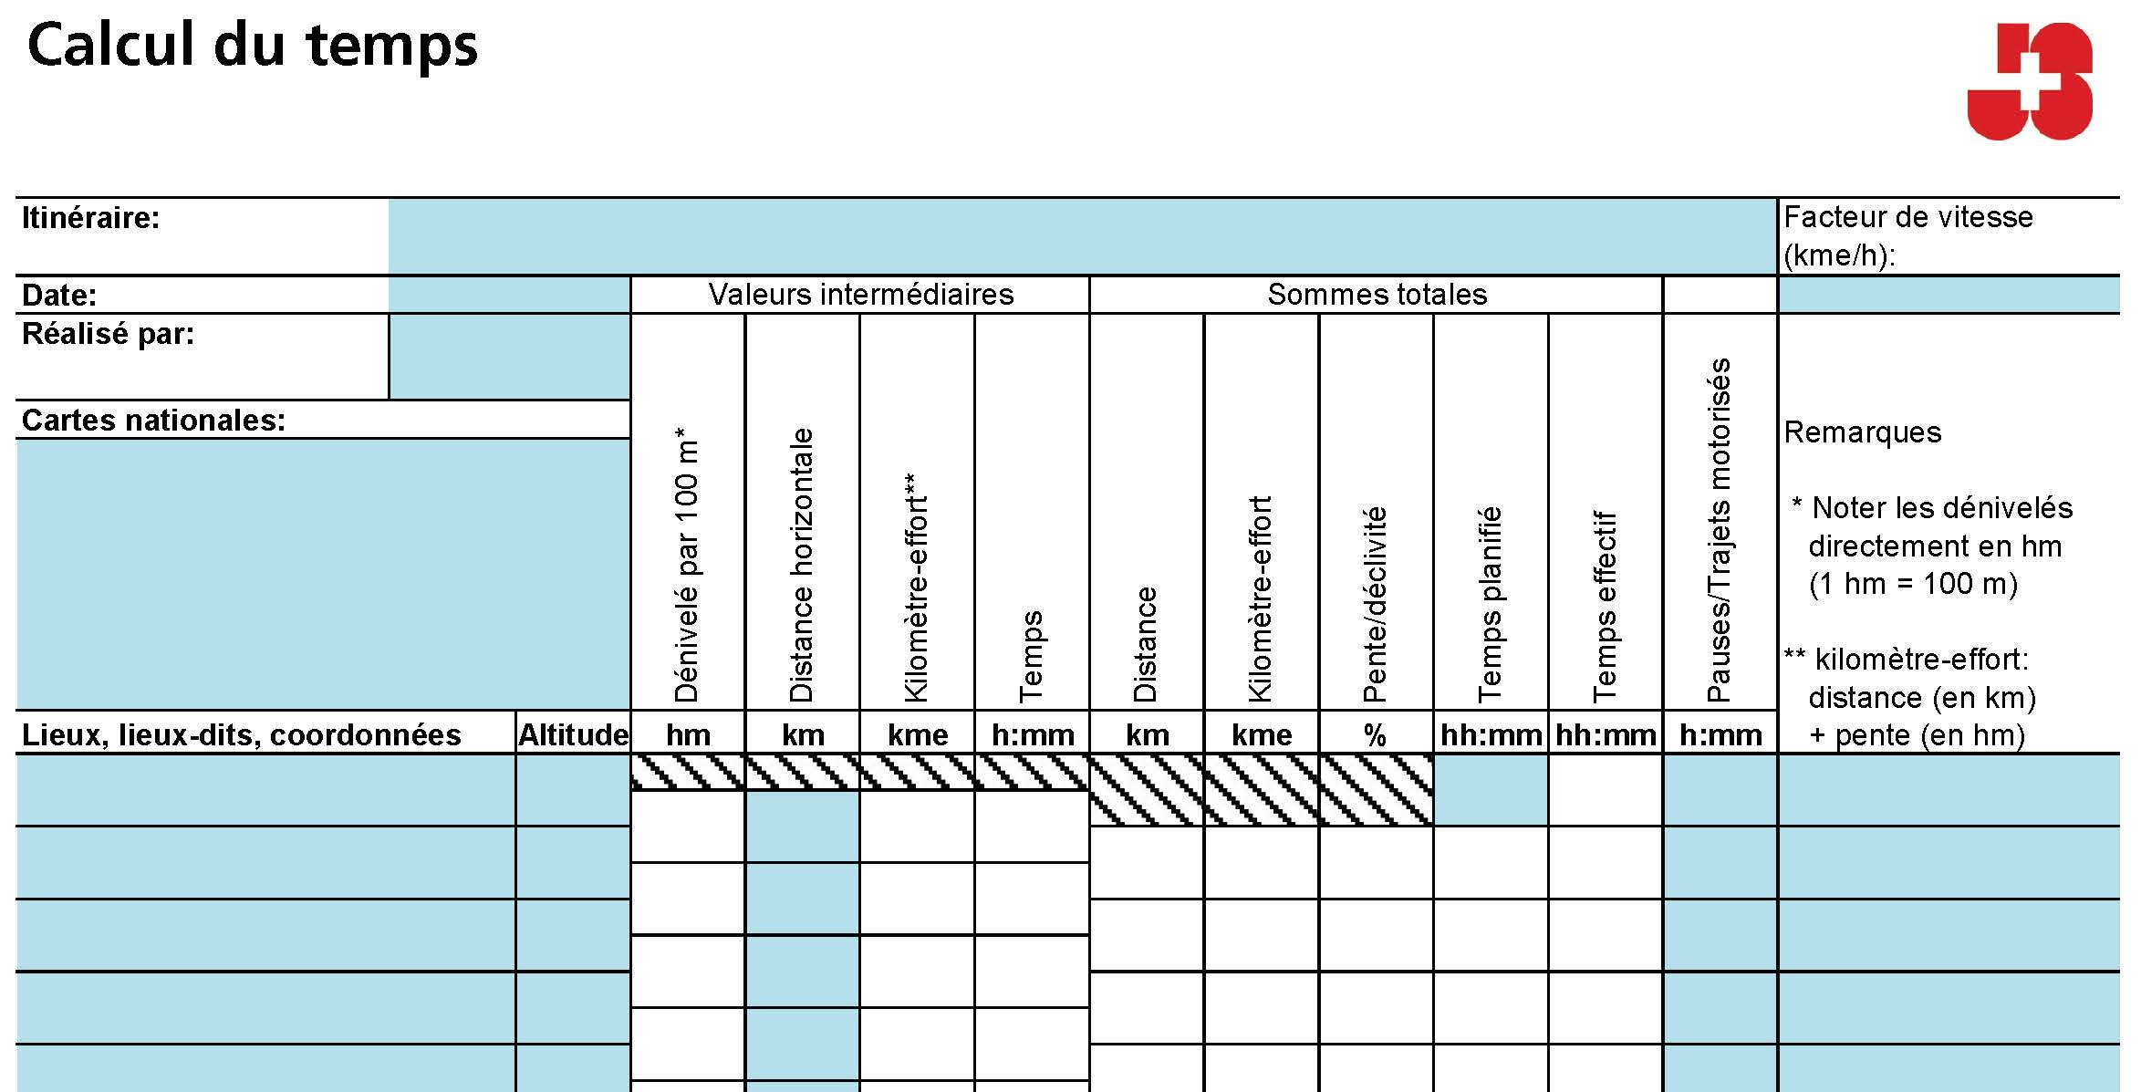
 |  |  |  | 0 | 100 | 0 | 0
 | Facteurs de vitesse |  |  |  |  | 0 | 10
 |  | Avec bagages | Sans bagages |  |  | 0 | 20
13
 | Groupes non entraînés, enfants, grands groupes | 15 min/kme 4 kme/h | 12 min/kme 5 kme/h |  |  | 0 | 30
 | Groupes entraînés, jeunes, petits groupes | 12 min/kme 5 kme/h | 10 min/kme 6 kme/h |  |  | 0 | 40
3
4
5
6
7
8
9
10
12
11
 | Excursions à vélo |  |  |  |  | 0 | 50
1
2
 | Le calcul du temps avec les kme est nettement moins précis pour les excursions à vélo que pour les randonnées à pied. Les montées et les descentes ont une plus grande influence. Les facteurs mentionnés ici sont valables pour des excursions à vélo au plat. |  |  |  |  | 0 | 60
 | Groupes peu entraînés ou grands groupes | 5 min/kme 12 km/h | 4 min/kme 15 km/h |  |  | 0 | 70
Calculer le temps de marche de manière électronique:
Champs pouvant être remplis
Champs ne pouvant pas être modifiés
 | Groupes entraînés, petits groupes, bons vélos | 4 min/kme 15 km/h | 3 min/kme 20 km/h |  |  | 0 | 80
 |  |  |  |  |  | 0 | 90
 | Descentes raides |  |  |  |  | 0 | 100
Choisir des points adéquats dans le terrain et veiller à noter dans tous les cas les points les moins/plus hauts de l’itinéraire.
Indiquer l’altitude du point en question.
Lorsque l’altitude n’est pas donnée sur la carte, la déterminer à l’aide des courbes de niveau. L’équidistance entre deux courbes de niveau est indiquée en bas de la carte. Elle est en général de 10 m sur le Plateau ou dans le Jura et de 20 m dans les Alpes.
Inscrire les différences d’altitude entre les différents points dans le terrain; les noter en hectomètres
(100 m) afin de faciliter le calcul des kme. Indiquer les descentes avec un –.
Indiquer ici la distance horizontale entre les points dans le terrain. La distance doit être mesurée le long du chemin parcouru et introduite en km. Indiquer la distance horizontale (0) sinon ni l’altitude ni la distance horizontale ne seront retenues à cette étape pour le calcul du temps de marche (kme pas additionnés). Seul le temps que tu donnes (p. ex. trajet en funiculaire) est comptabilisé. Cette étape est utile pour les nuitées et autres moments où l’on ne marche pas.
Obtenir les kme en additionnant la montée et la distance. Les descentes ne sont pas prises en compte (pour les fortes descentes voir l’encadré).
Obtenir le temps de marche net entre les points en multipliant les kme par le facteur de vitesse.
Additionner au fur et à mesure la distance parcourue.
Additionner au fur et à mesure les kme.
Indiquer les montées/descentes en % de manière à pouvoir analyser la raideur du chemin.
Estimer, à l’aide des temps indiqués dans la colonne «Temps de marche», l’heure à laquelle chaque point est atteint. Indiquer, dans la ligne supérieure, l’heure de départ.
Indiquer les temps effectifs durant la marche. Regarder si le planning joue ou s’il doit être revu.
Ne pas oublier de planifier également des pauses.
Indiquer le facteur de vitesse.
1
2
5
3
12
7
9
8
10
11
4
6
 | Pour les descentes longues et raides en montagne, il faut compter plus de temps. La pente sera prise en considération à partir du moment où elle est supérieure à 20 m par 100 m de distance horizontale. Dès lors, 150 m de dénivelé comptent comme un kilomètre-effort. |  |  |  |  | 0 | 110
 |  |  |  |  |  | 0 | 120
 | Autres facteurs |  |  |  |  | 0 | 130
 | La vitesse de marche effective dépend de nombreux facteurs. Certains endroits difficiles peuvent devenir des «bouffeurs de temps». Voici quelques facteurs à prendre en considération: |  |  |  |  | 0 | 140
 |  | Plus rapide | Plus lent |  |  | 0 | 150
 | Taille du groupe | Petit | Grand |  |  | 0 | 160
 | Heure de la journée | Matin, nuit | Après-midi, soir |  |  | 0 | 170
 | Météo | Frais | Chaud
 | Bagages | Peu | Beaucoup
 | Chemins | Bons chemins | Eboulis, à travers champ
 | Connaissances topographiques | Bonnes connaissances | Contrôle fréquent des cartes

13

